Cotizador

 |  |  | ADN ARTIFICIAL S. DE R.L. DE C.V. |  |  |  |  |  | No. COTIZACIÓN
 |  |  |  |  |  |  |  |  | CLAVE DEL PEDIDO
 |  |  |  |  |  |  |  |  | SIRVASE ESTE NÚMERO DE COTIZACIÓN COMO REFERENCIA PARA SU ORDEN DE COMPRA
 |  |  | BLVD. EUQUERIO GUERRERO # 278, FRACC. TABACHINES, 36615 TELÉFONO: (462) 624 03 64

 |  |  | FORMATO COTIZADOR |  |  |  |  |  | FECHA: | 2025-12-12

 |  |  |  |  |  |  |  |  | VIGENCIA DE LA COTIZACIÓN: 30 DÍAS NATURALES

MODO DE ENVÍO: |  |  | RECOGE EN INSTALACIONES |  | ENVÍO LOCAL |  | ENVÍO NACIONAL |  | ENVÍO INTERNACIONAL

DATOS DE ENVÍO |  |  |  |  |  | DATOS DE FACTURACIÓN
SOLICITANTE: |  |  |  |  |  | RAZÓN SOCIAL:
INSTITUCIÓN: |  |  |  |  |  | R.F.C.:
DEPARTAMENTO/LABORATORIO: |  |  |  |  |  | DIRECCIÓN FISCAL (CALLE, NÚMERO, COLONIA):
DIRECCIÓN DE ENVÍO (CALLE, NÚMERO, COLONIA): |  |  |  |  |  | CÓDIGO POSTAL:
 |  |  |  |  |  | CIUDAD, ESTADO:
CIUDAD, ESTADO: |  |  |  |  |  | NÚMERO DE CUENTA BANCARIA: |  |  | SELECCIONA TU BANCO | FORMA DE PAGO:
CÓDIGO POSTAL: |  |  |  |  |  | MÉTODO DE PAGO: |  |  |  | USO DEL CFDI:
TELÉFONO DE CONTACTO: |  |  |  |  |  | TIPO DE PERSONA: |  |  |  | Regimen Fiscal:
E-MAIL PARA RECEPCIÓN DE CERTIFICADO DE ANALISIS: |  |  |  |  |  | E-MAIL PARA RECEPCION DE FACTURA:

INSTRUCCIONES

PARA BASES DEGENERADAS CONSIDERAR COMO INDICADO:
B = G, T, C |  | K = G, T | R = A, G | W = A, T
D = G, A, T |  | M = A, C | S = G, C | Y = C, T
H = A, C, T |  | N = A, C, G, T | V = G, C, A

PODRÁ ENCONTRAR TODAS LAS MODIFICACIONES DISPONIBLES AQUÍ

P | PRODUCTO | CANTIDAD | NOMBRE DE LA SECUENCIA | SECUENCIA 5' A 3' | ESCALA | PURIFICACIÓN | # DE BASES | MODIFICACIONES |  | PRECIO UNITARIO | PRECIO TOTAL
 |  |  |  |  |  |  |  | 5' | 3'
1 |  |  |  |  |  |  | 0 |  |  | $- | $-
2 |  |  |  |  |  |  | 0 |  |  | $- | $-
3 |  |  |  |  |  |  | 0 |  |  | $- | $-
4 |  |  |  |  |  |  | 0 |  |  | $- | $-
5 |  |  |  |  |  |  | 0 |  |  | $- | $-
6 |  |  |  |  |  |  | 0 |  |  | $- | $-
7 |  |  |  |  |  |  | 0 |  |  | $- | $-
8 |  |  |  |  |  |  | 0 |  |  | $- | $-
9 |  |  |  |  |  |  | 0 |  |  | $- | $-
10 |  |  |  |  |  |  | 0 |  |  | $- | $-
11 |  |  |  |  |  |  | 0 |  |  | $- | $-
12 |  |  |  |  |  |  | 0 |  |  | $- | $-
13 |  |  |  |  |  |  | 0 |  |  | $- | $-
14 |  |  |  |  |  |  | 0 |  |  | $- | $-
15 |  |  |  |  |  |  | 0 |  |  | $- | $-
16 |  |  |  |  |  |  | 0 |  |  | $- | $-
17 |  |  |  |  |  |  | 0 |  |  | $- | $-
18 |  |  |  |  |  |  | 0 |  |  | $- | $-
19 |  |  |  |  |  |  | 0 |  |  | $- | $-
20 |  |  |  |  |  |  | 0 |  |  | $- | $-
21 |  |  |  |  |  |  | 0 |  |  | $- | $-
22 |  |  |  |  |  |  | 0 |  |  | $- | $-
23 |  |  |  |  |  |  | 0 |  |  | $- | $-
24 |  |  |  |  |  |  | 0 |  |  | $- | $-
25 |  |  |  |  |  |  | 0 |  |  | $- | $-
26 |  |  |  |  |  |  | 0 |  |  | $- | $-
27 |  |  |  |  |  |  | 0 |  |  | $- | $-
28 |  |  |  |  |  |  | 0 |  |  | $- | $-
29 |  |  |  |  |  |  | 0 |  |  | $- | $-
30 |  |  |  |  |  |  | 0 |  |  | $- | $-
31 |  |  |  |  |  |  | 0 |  |  | $- | $-
32 |  |  |  |  |  |  | 0 |  |  | $- | $-
33 |  |  |  |  |  |  | 0 |  |  | $- | $-
34 |  |  |  |  |  |  | 0 |  |  | $- | $-
35 |  |  |  |  |  |  | 0 |  |  | $- | $-
36 |  |  |  |  |  |  | 0 |  |  | $- | $-
37 |  |  |  |  |  |  | 0 |  |  | $- | $-
38 |  |  |  |  |  |  | 0 |  |  | $- | $-
39 |  |  |  |  |  |  | 0 |  |  | $- | $-
40 |  |  |  |  |  |  | 0 |  |  | $- | $-
41 |  |  |  |  |  |  | 0 |  |  | $- | $-
42 |  |  |  |  |  |  | 0 |  |  | $- | $-
43 |  |  |  |  |  |  | 0 |  |  | $- | $-
44 |  |  |  |  |  |  | 0 |  |  | $- | $-
 |  |  |  |  |  |  |  |  |  | ENVÍO: | $280.00
PARA LA CONFIRMACIÓN DE SU PEDIDO, SOLICITAMOS ENVIAR COMPROBANTE DE PAGO AL CORREO VENTAS@T4OLIGO.COM CC: FINANZAS@T4OLIGO.COM |  |  |  |  |  |  |  |  |  | SUBTOTAL: | $280.00
 |  |  |  |  |  |  |  |  | DESCUENTO: | 0% | $-
 |  |  |  |  |  |  |  |  |  | SUBTOTAL: | $280.00
OLIGOS ESTÁNDAR |  | 0 |  |  |  |  |  |  |  | I.V.A.: | $44.80
SONDAS |  | 0 |  |  |  | PRECIOS EN MONEDA NACIONAL (MXN) |  |  |  | TOTAL : | $324.80
OLIGOS MODIFICADOS |  | 0
GEN/CONTROL SINTÉTICO |  | 0 |  |  |  |  |  |  | DATOS BANCARIOS PARA EL PAGO DE SU PEDIDO
RNA |  | 0 |  |  |  |  |  |  | R.F.C.: |  | AAR2103294A9
OTRO |  | 0 |  |  |  |  |  |  | BANCO: |  | BANBAJÍO
 |  |  |  |  |  |  |  |  | No. DE CUENTA: |  | 33061946
 |  |  |  |  |  |  |  |  | CLABE INTERBANCARIA: |  | 030210900027407944

TÉRMINOS Y CONDICIONES DE VENTA Y ENTREGA DE OLIGOS

COTIZACIONES
ES INDISPENSABLE QUE EL USUARIO ENVIE EN EL FORMATO COTIZADOR TODA LA INFORMACIÓN SOLICITADA.
EL NOMBRE QUE ASIGNE A SUS SECUENCIAS DEBERÁ CONSTAR DE MÁXIMO 25 CARACTERES.
ES NECESARIO INGRESAR LAS SECUENCIAS SIN ESPACIOS.

CAMBIOS O MODIFICACIONES EN PEDIDOS
LOS CAMBIOS O MODIFICACIONES ÚNICAMENTE SON VÁLIDOS EN EL PROCESO DE COTIZACIÓN.
UNA VEZ QUE SU PEDIDO ES CONFIRMADO, NO ESTÁ PERMITIDO REALIZAR MODIFICACIONES EN SECUENCIAS, NI EN ESCALAS DE SÍNTESIS. LOS DATOS DE ENVÍO PODRÁN MODIFICARSE 24 HORAS POSTERIORES A LA CONFIRMACIÓN DE SU PEDIDO.

FACTURACIÓN
ES INDISPENSABLE QUE EL USUARIO PROPORCIONE DE MANERA CORRECTA SUS DATOS FISCALES, MÉTODO DE PAGO Y EL NUMERO DE LA CUENTA , ASI COMO EL NOMBRE DEL BANCO EMISOR DE SU DEPOSITO. YA QUE UNA VEZ EMITIDA LA FACTURA NO HABRÁ CANCELACIÓN DE LA MISMA.

FORMA DE PAGO

LA FORMA DE PAGO PODRÁ REALIZARSE MEDIANTE LOS SIGUIENTES MÉTODOS: TRANSFERENCIA ELECTRÓNICA, DEPÓSITO BANCARIO Y CHEQUE DEPOSITADO A LA CUENTA DE LA EMPRESA. UNA VEZ QUE REALICE EL PAGO DE SU PEDIDO, LE PEDIMOS POR FAVOR ENVIAR COMPROBANTE DE PAGO A LOS CORREOS: VENTAS@T4OLIGO.COM y FINANZAS@T4OLIGO.COM

ENVÍOS DE PEDIDOS

LOS ENVÍOS SON REALIZADOS MEDIANTE MENSAJERÍA, O ENTREGA EN INSTALACIONES DE LA EMPRESA. PARA EVITAR CONTRA TIEMPOS EN LA ENTREGA DE SUS OLIGOS, SE LES SOLICITA QUE AL MOMENTO DE FORMALIZAR EL PEDIDO LA INFORMACIÓN SE ENCUENTRE COMPLETA.

EL DEPARTAMENTO DE LOGISTICA DEBERÁ NOTIFICAR Y ENVIAR LA INFORMACIÓN PARA EL RASTREO DE SU PEDIDO, MEDIANTE EL CORREO ENVIOS@T4OLIGO.COM, EN EL CUÁL VA INCLUIDA LA SIGUIENTE INFORMACIÓN: NÚMERO DE COTIZACIÓN, NOMBRE DE LA MENSAJERIA, GUÍA DE RASTREO, Y CERTIFICADO DE ANALISIS DE LA SÍNTESIS.

ES RESPONSABILIDAD DE LA MENSAJERÍA LA ENTREGA COMPLETA, EN TIEMPO Y EN BUENAS CONDICIONES.

TIEMPOS DE ENTREGA

 |  |  | 3 DÍAS | 5 DÍAS | 7 DÍAS | 10 DÍAS | 15-20 DÍAS |  | 20 - 30 DÍAS
OLIGOS ESTÁNDAR |  |  | X
OLIGOS PURIFICADOS |  |  |  | X
OLIGOS MODIFICADOS o MARCADOS |  |  |  |  | X
SONDAS |  |  |  |  | X
SONDA QUENCHER INTERNO o 4BOND |  |  |  |  |  | X
OLIGOS DE RNA |  |  |  |  |  |  | X
GENES SINTÉTICOS (T4BRICK/EN VECTOR) |  |  |  |  |  |  |  |  | X

EL TIEMPO DE ENTREGA DEPENDERA EN FUNCIÓN AL CODIGO POSTAL DE DESTINO.
EN CASO DE HABER ALGÚN CAMBIO EN EL TIEMPO DE ENTREGA DE SU PEDIDO, SOLO SERÁ NOTIFICADO POR EL PERSONAL DE LOGISTICA.

GARANTÍAS (SOLO ES APLICABLE A OLIGOS Y SONDAS ADQUIRIDOS EN UN TIEMPO MÁXIMO DE 12 MESES)

PARA SOLICITUD DE COTIZACIONES ES CONDICIÓN INDISPENSABLE, QUE EL USUARIO LLENE EL FORMATO OFICIAL PARA COTIZAR, DE NO SER ASÍ LA EMPRESA NO SE HACE RESPONSABLE DE ALGÚN ERROR EN EL COPIADO Y PEGADO DE DICHAS SECUENCIAS.

LA EMPRESA GARANTIZA TOTALMENTE EL FUNCIONAMIENTO DE LOS OLIGOS Y SONDAS, LE PEDIMOS SÍ EXISTE ALGÚN INCONVENIENTE FAVOR DE NOTIFICAR AL CORREO DE: VENTAS@T4OLIGO.COM CC: SOPORTE@T4OLIGO.COM

ADJUNTAR EVIDENCIA DE LO SUCEDIDO, MENCIONANDO NÚMERO DE COTIZACIÓN Y FECHA DE RECIBIDO DEL PEDIDO PARA REALIZAR LA RESINTESIS E INVESTIGACIÓN CORRESPONDIENTE.
ES IMPORTANTE MENCIONAR, QUE DE PRESENTARSE NUEVAMENTE INCONVENIENTE EN EL PRODUCTO RESINTETIZADO, LA RESINTESIS NO SERÁ INMEDIATA, SE INICIARA UN PROCESO DE INVESTIGACIÓN PARA DETERMINAR LAS CAUSALES.

Informacion
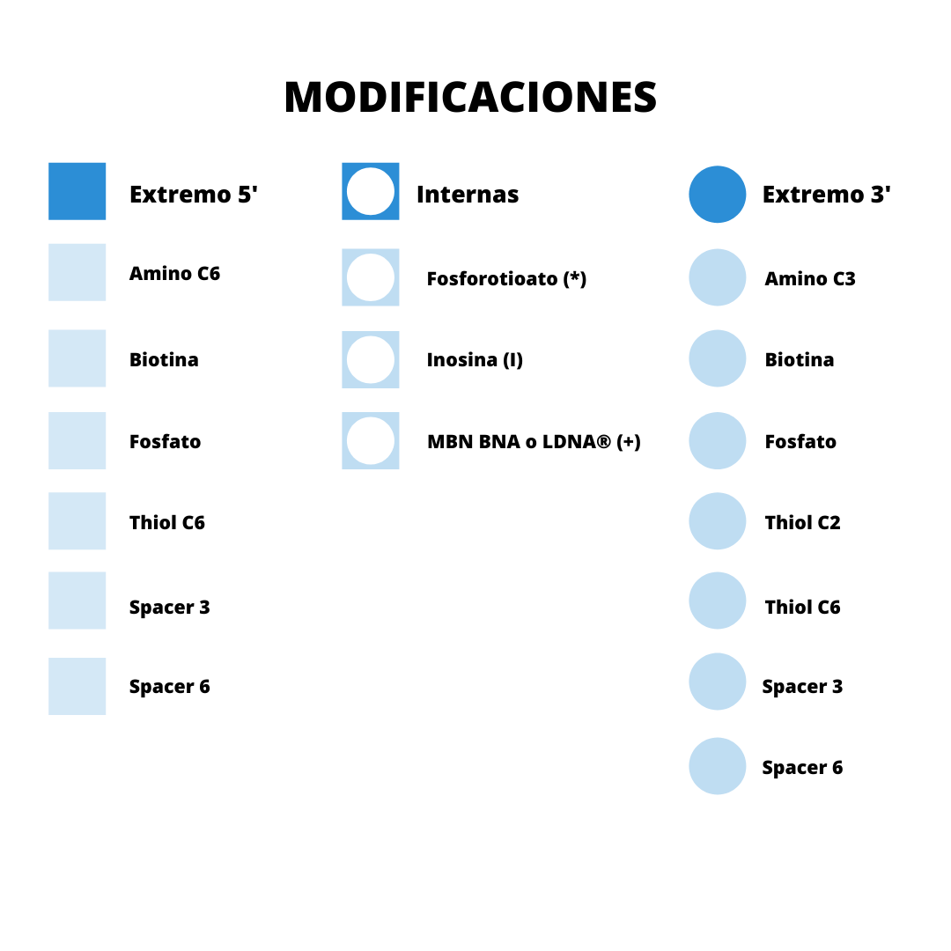
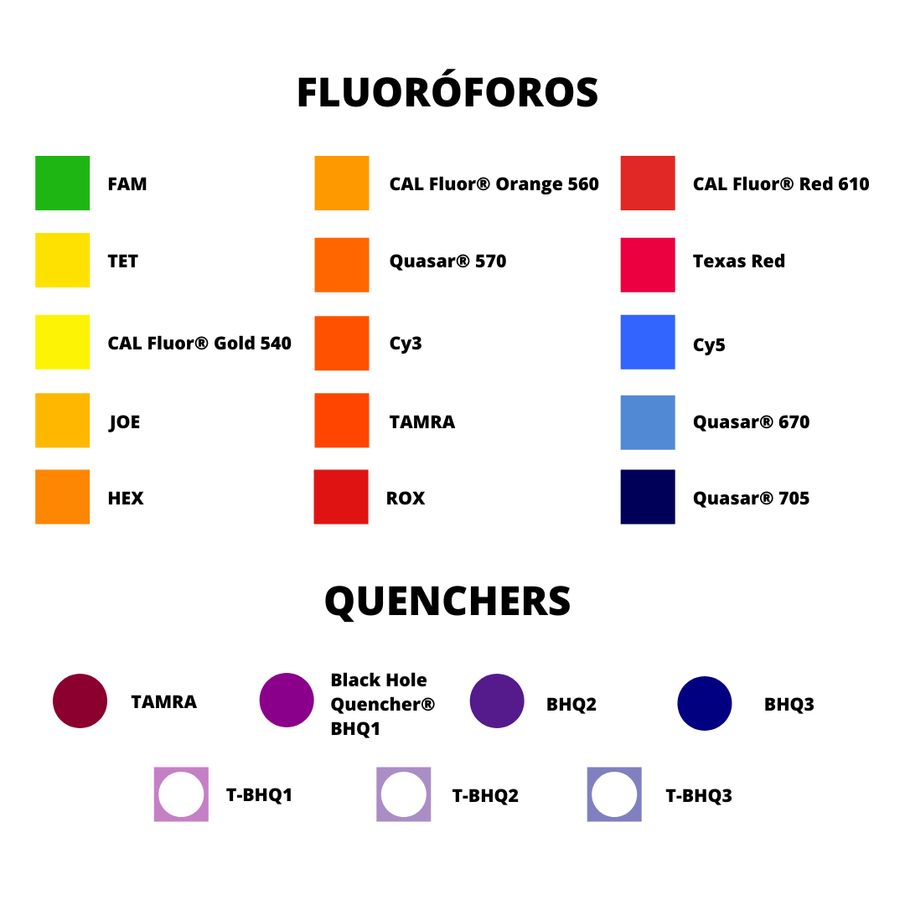
VOLVER

®

